Sheet1
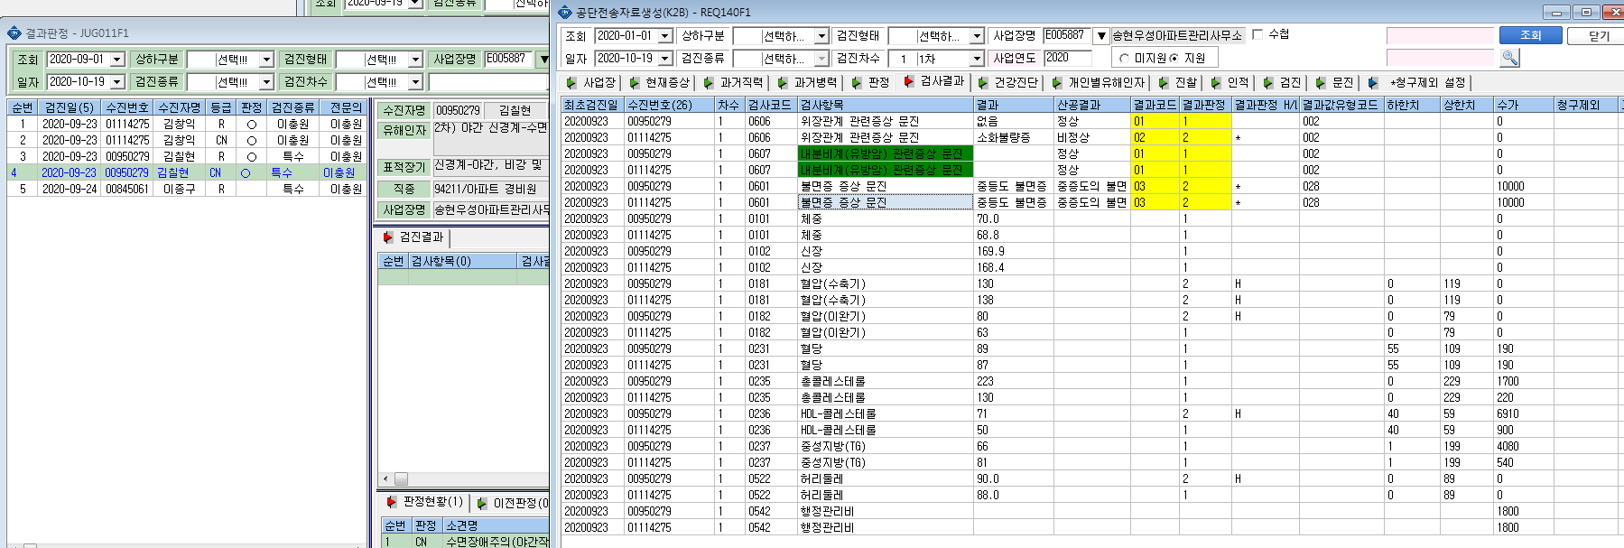
송현우성아파트관리소 - 김창익(01114275),김칠현(00950279) 야간 1차 2차 동시실시하였으나 공단파일 생성시 2차결과 연계안되며, 1차 진찰비와 2차 수면장애 검사비 산정안됩니다.

